Sheet1
1：下载编译环境
 | 链接：https://pan.baidu.com/s/1bpMWi8B
 | 提取码：opvt

 | 解压出来是这样的：
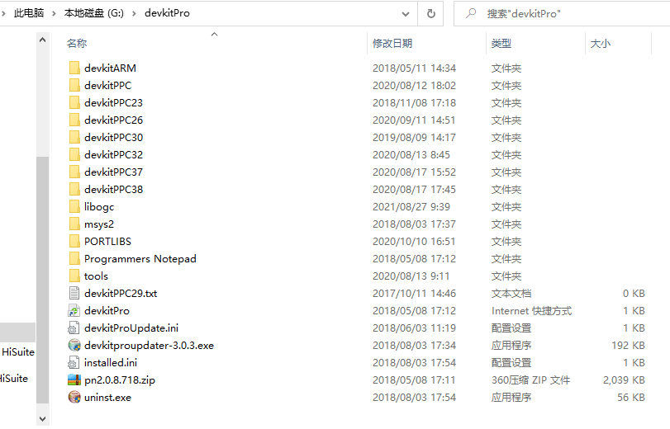
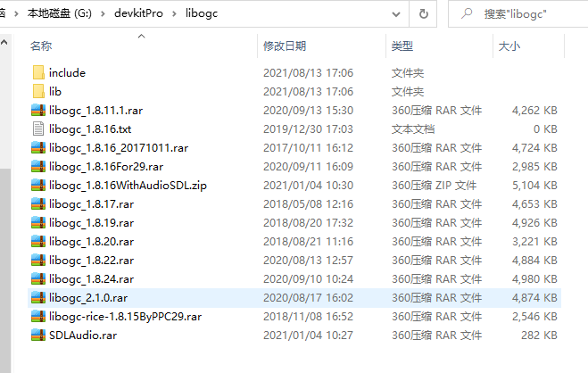

 | 注意点：不同的模拟器代码需要不同的PPC和libogc，几乎都在里面了，自己替换想要； retroarch编译时，使用devkitPPC29+ libogc1.8.17

2：配置环境变量，参考下面的设定，改成你自己的文件位置

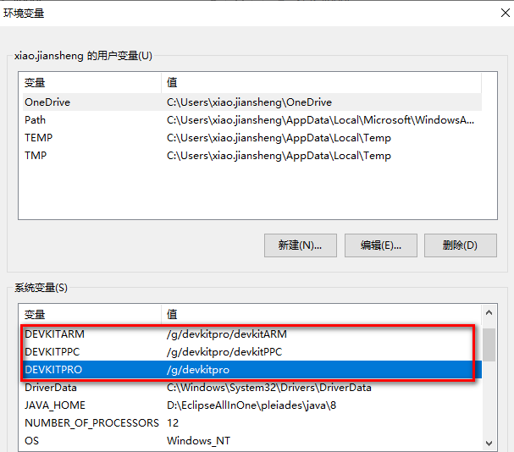
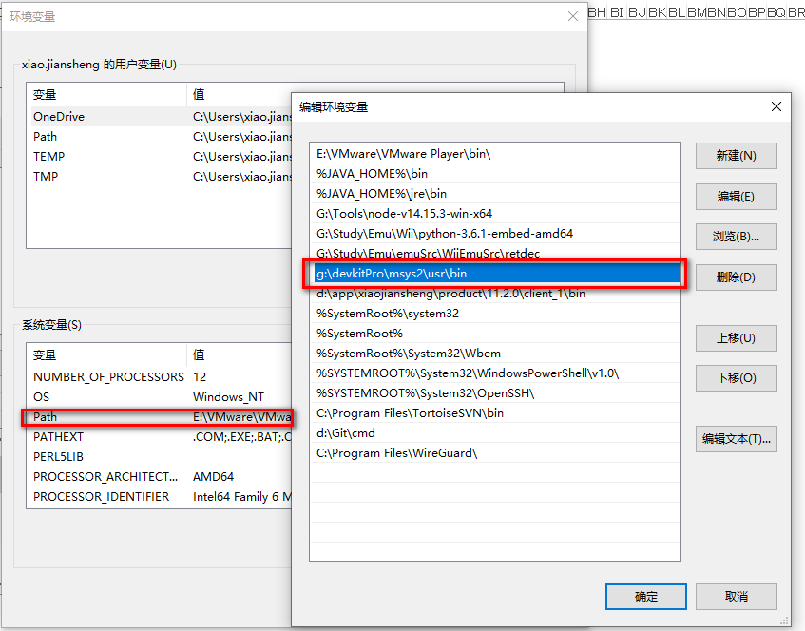

3：下载https://github.com/libretro/RetroArch代码

4：下载https://github.com/libretro/libretro-super代码，通过libretro-super工程，可以下载其他核心的代码，具体需要的配置环境和步骤，继续向下看；

5：准备可以运行.sh的环境，安装：Git-2.19.1-64-bit，在上面共享目录中有；

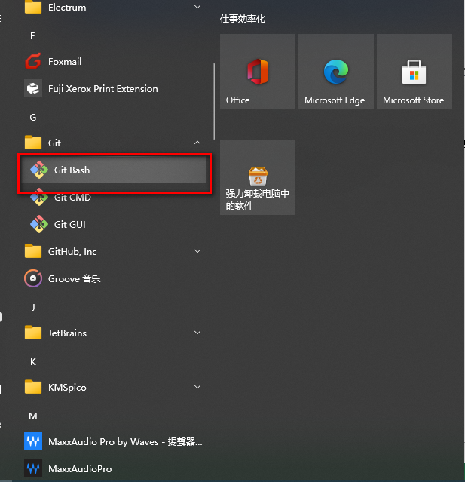

6：运行GitBash，进入到下载的libretro-super目录，执行【./libretro-fetch.sh】，开始下载所有核心代码，开始漫长的等待，时间看网速、人品、运气了。。。
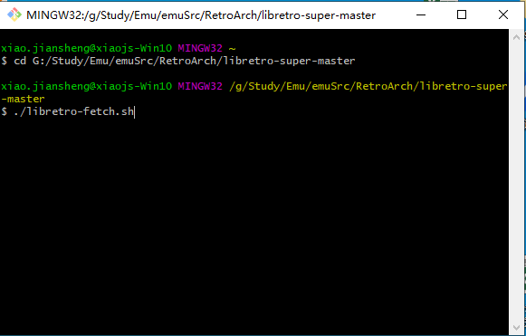
 |  |  |  |  | 完成后是下面的样子：
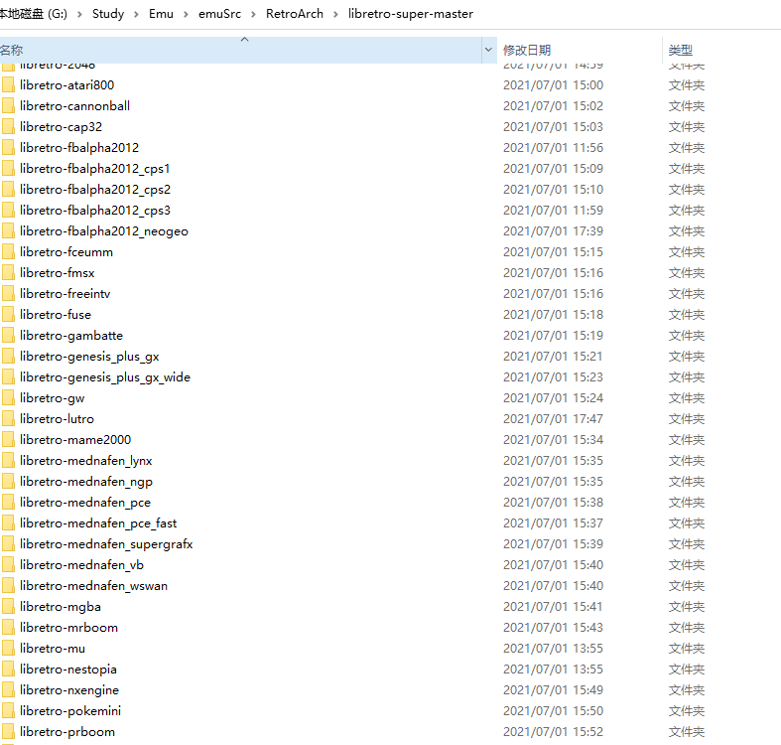

 | 由于Wii只能使用部分内核，没必要下载所有代码，可以使用下面的命令制定内核
 | ./libretro-fetch.sh 81 2048 atari800 cannonball cap32 fbalpha2012 fbalpha2012_cps1 fbalpha2012_cps2 fbalpha2012_cps3 fbalpha2012_neogeo fceumm fmsx freeintv fuse gambatte genesis_plus_gx genesis_plus_gx_wide gw lutro mame2000 mednafen_lynx mednafen_ngp mednafen_pce_fast mednafen_pce mednafen_supergrafx mednafen_vb mednafen_wswan mgba mrboom mu nestopia nxengine pokemini prboom quasi88 quicknes snes9x snes9x2002 snes9x2005 snes9x2010 squirreljme stella stella2014 theodore tyrquake vba_next

7：下载完核心代码，开始编译核心代码； 开始漫长的等待。。。， 由于代码都是最新的，有些可能编译失败。。。。
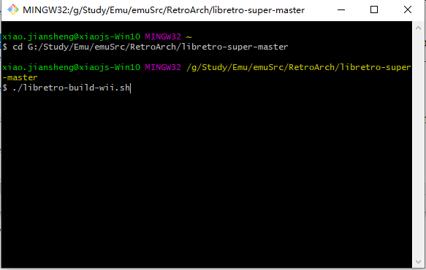
 |  |  |  | 也可以制定核心编译
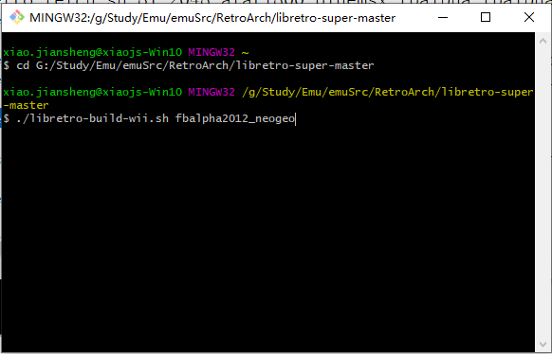

 | 成功编译后的.a核心文件在下面位置：
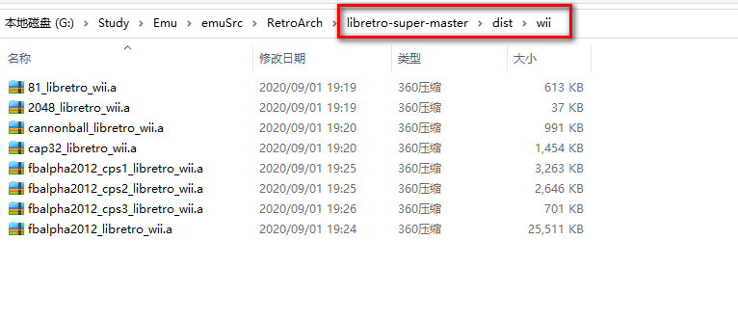

8：修改代码，支持中文，只需修改retroarch跟目录的：Makefile.griffin
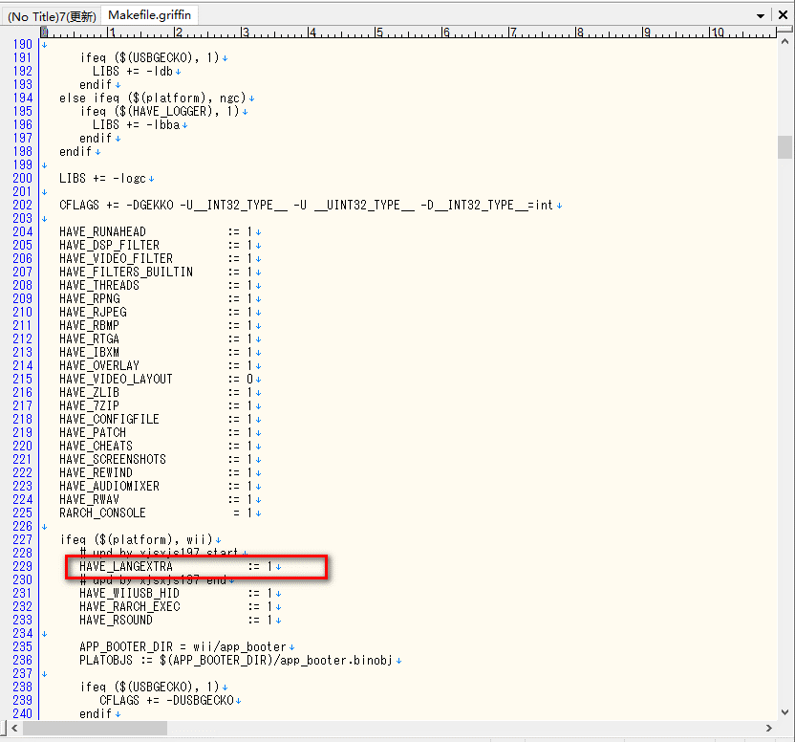

9：使用cmd窗口，进入retroarch目录，开始编译root.dol

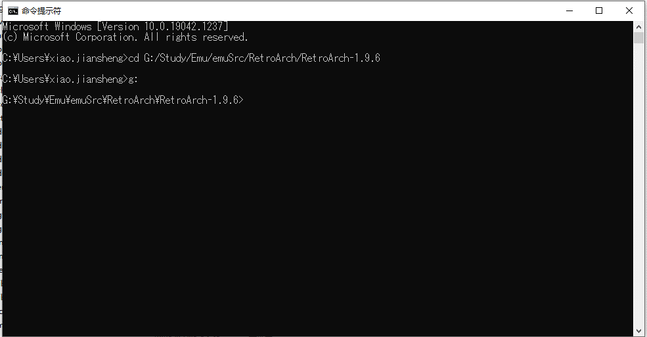

 | 命令是：
 | make -f Makefile.wii.salamander clean |  | 每次编译前清空
 | make -f Makefile.wii.salamander |  | 开始编译

 | 编译出的：retroarch-salamander_wii.dol，就是root.dol

10：使用cmd窗口，进入retroarch目录，开始编译核心.dol
 | 命令是：
 | make -f Makefile.griffin clean
 | make -f Makefile.griffin platform=wii

 | 注意点： 【2048_libretro_wii.a】先改成【libretro_wii.a】，放到retroarch跟目录，编译生成：【libretro_wii.dol】，再改成【2048_libretro_wii.dol】
 |  | 所有内核都是这样的操作，可以写工具，不然得累死

